Sheet1
 |  |  | 实验分析报告

实验名称： |  |  |  |  |  |  | 耗时：

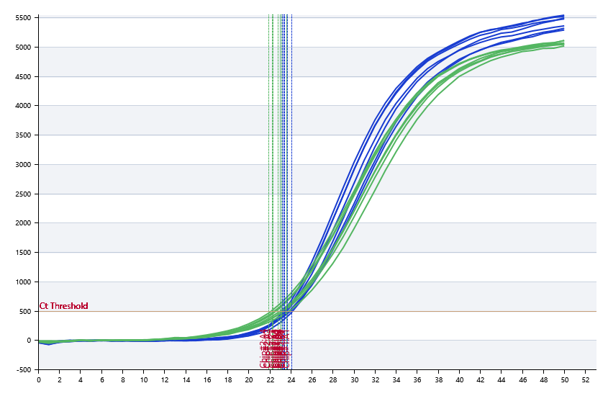

A | 1 | 2 | 3 | 4 | 5 | 6 | 7 | 8
： | 24.05 | 23.21 | 22.99 | 23.36 | 23.64 | 23.59 | 23.51 | 23.49
： | 22.96 | 22.25 | 22.29 | 21.85 | 23.23 | 23.47 | 23.6 | 22.4
： | 0 | 0 | 0 | 0 | 0 | 0 | 0 | 0
： | 0 | 0 | 0 | 0 | 0 | 0 | 0 | 0

B | 1 | 2 | 3 | 4 | 5 | 6 | 7 | 8
： | 23.31 | 23.31 | 23.48 | 23.56 | 23.49 | 23.15 | 23.66 | 23.13
： | 22.85 | 22.77 | 23 | 23.12 | 23.29 | 21.61 | 23.62 | 22.83
： | 0 | 0 | 0 | 0 | 0 | 0 | 0 | 0
： | 0 | 0 | 0 | 0 | 0 | 0 | 0 | 0

预变性温度
预变性时间
变性温度
变性时间
退火温度
退火时间
延伸温度
延伸时间
保持温度
保持时间
循环数

 |  |  |  |  |  | 日 期：

 |  |  |  |  |  | 操 作 人：

